测试报告
检 测 报 告
TEST REPORT
样品名称 |  |  |  |  |  | 标称容量
Sample Name |  |  |  |  |  | Typical Capacity
样品型号/规格 |  |  |  |  |  | 样品批号
Type/Model of sample |  |  |  |  |  | Sample Batch
样品类型 |  |  |  |  |  | 电芯串数
Sample Type |  |  |  |  |  | Cell String Quantity
样品数量 |  |  |  |  |  | 适用车型
Sample Quantity |  |  |  |  |  | Vehicle Type
样品条形码 |  |  | 1、2
Sample Bar code
制造单位
Manufacturer
委托人
Client
委托单位
Client Department
检测实验室 |  |  |  |  |  | 检测温度
Laboratory |  |  |  |  |  | Temperature (℃)
检测项目 |  |  |  |  |  | 检测湿度
Test item |  |  |  |  |  | Humidity (RH%）
检测类型 |  |  |  |  |  | 检测人员
Test Classification |  |  |  |  |  | Tested by
接收日期 |  |  |  |  |  | 检测日期
Receiving Date |  |  |  |  |  | Test Date
检测依据 |  |  | /
According to
备注 |  |  | /
Remark
 |  |  | 符合

检测结论
Test Conclusion

 |  |  | 签发日期：
 |  |  | Date of issue:
编制 |  |  |  | 审核 |  |  |  | 批准
Compiled by |  |  |  | Reviewed by |  |  |  | Approved by
签名 |  |  |  | 签名 |  |  |  | 签名
Signature |  |  |  | Signature |  |  |  | Signature

检测结果汇总表
Test Result Summary Statement
样品 | 样品条形码 |  |  |  | 检测项目 |  | 判定标准 |  | 结果 |  | 符合性
编号 | Sample Bar code |  |  |  | Test Item |  | Judgment Standard |  | Result |  | Accord
1# | 1 |  |  |  | 针刺 |  | 见附录A |  | 未起火、未爆炸 |  | 符合
2# | 2 |  |  |  | 针刺 |  | 见附录A |  | 未起火、未爆炸 |  | 符合
数据存储信息
Data storage information
电子档数据 |  | 数据格式 |  | 路径
Electronic Data |  | Data Format |  | Internet Address
数据 |  | Xlsx、csv |  | \\Sjnas01\div2szd\Test_Evaluation
Data
照片 |  | JPG
Photo
录像 |  | AVI
Video

附录A 检测要求
Appendix A Test Requests
检测目的 |  | 验证5s模组针刺安全性
Test Purpose
检测步骤 Test Steps |  | 1. 用直径6mm-16mm的耐高温钢针（针尖圆锥角度为45°-60°，针表面光洁，无锈蚀，氧化层及油污），以25±5mm/s的速度，从垂直于蓄电池极板的方向，依次贯穿至少3个电梯蓄电池（钢针停留在蓄电池中，如下图） 2. 观察1h

检测记录
Test Record

判定标准 |  | 不爆炸，不起火
Judgment
Standard

附录B 检测数据
Appendix B Test Data
样品 编号 | 容量（Ah） |  | 试验前 |  |  |  | 试验后 |  |  |  | 失重 （%）
 | 放电 | 充电 | 电压 （V） | 内阻 （mΩ） | 厚度 （mm） | 重量 （kg） | 电压 （V） | 内阻 （mΩ） | 厚度 （mm） | 重量 （kg）
1# | / | /
2# | / | /

样品编号 |  | 过程最高温度Max Temp.（℃）
 |  | 盖板T1 | 盖板T2 | 盖板T3 | 盖板T4 | 盖板T5 | 自带T1 | 自带T2 | 自带T3 | / | /
1# |  |  |  |  |  |  |  |  |  | / | /
2# |  |  |  |  |  |  |  |  |  | / | /
样品编号 |  | 结果&现象

1# |  | 开阀、漏液、冒烟，有黑色胶装物体从防爆阀流出。
2# |  | 开阀、漏液、冒烟，有黑色胶装物体从防爆阀流出。

附录C 检测曲线
Appendix C Test Curve

1#

力-变形-时间曲线图

电压-温度-时间曲线图

2#

力-变形-时间曲线图

电压-温度-时间曲线图

附录D 检测照片
Appendix D Test Photos
1#
试验前

样品俯视图 |  |  |  |  |  | 样品大面

样品侧面 |  |  |  |  |  | 样品底面

样品厚度 |  |  |  |  |  | 总电压、ACR

重量 |  |  |  |  |  | cell-V1

cell-V2 |  |  |  |  |  | cell-V3

cell-V4 |  |  |  |  |  | cell-V5

1#
试验后

样品俯视图 |  |  |  |  |  | 样品大面

样品侧面 |  |  |  |  |  | 样品底面

针刺面 |  |  |  |  |  | 厚度

总电压、ACR |  |  |  |  |  | 重量

2#
试验前

样品俯视图 |  |  |  |  |  | 样品大面

样品侧面 |  |  |  |  |  | 样品底面
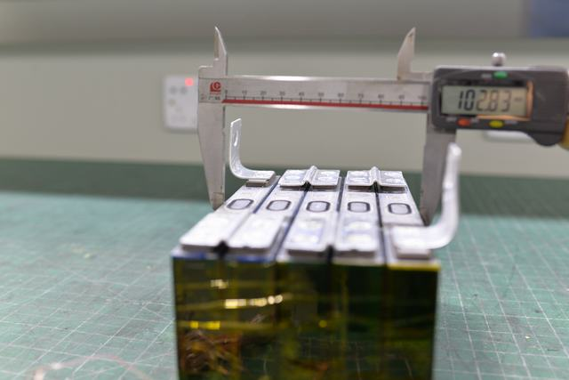
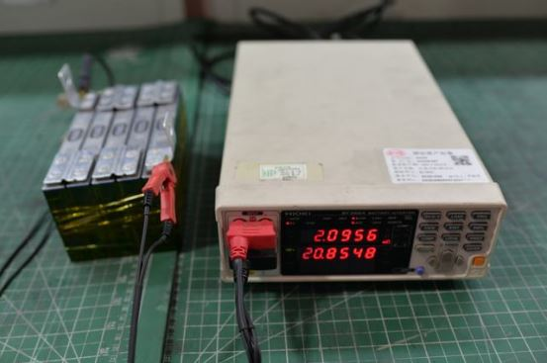

厚度 |  |  |  |  |  | 总电压、ACR

重量 |  |  |  |  |  | cell-V1

cell-V2 |  |  |  |  |  | cell-V3

cell-V4 |  |  |  |  |  | cell-V5

2#
试验后

样品俯视图 |  |  |  |  |  | 样品大面

样品侧面 |  |  |  |  |  | 样品底面

针刺面 |  |  |  |  |  | 厚度

总电压、ACR |  |  |  |  |  | 重量

附录E 检测设备
Appendix E Test Devices
设备名称 |  | 设备型号 |  | 设备量程 |  | 精度 |  | 计量编号 |  | 计量有效期至
Device Name |  | Device Type |  | Device Range |  | Accuracy |  | Measurement No. |  | Validity of measurement

- - - - - - - - BLANK BELOW - - - - - - - -

